7-distribucion
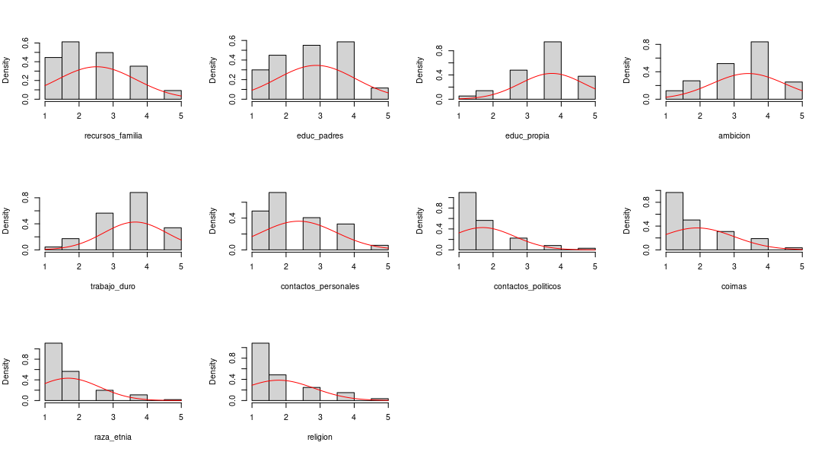
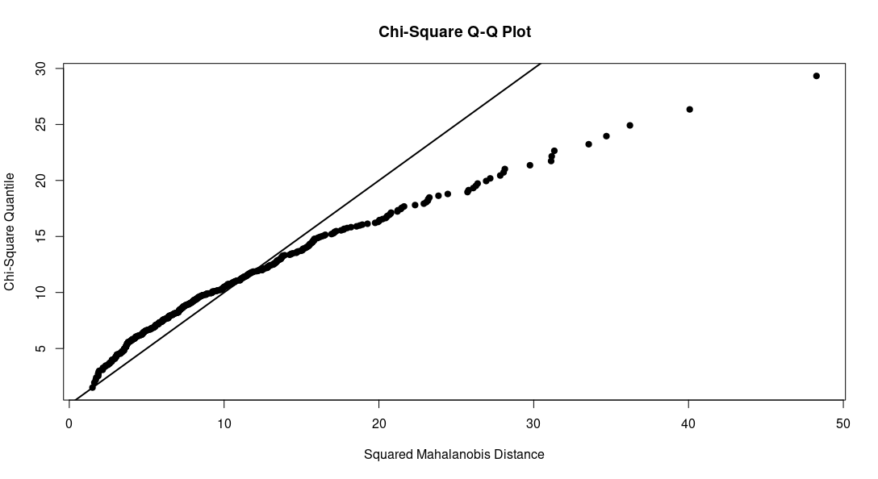
Variable | n | Media | Desv. Estándar | Mediana | Min | Max | 1Q | 3Q | Simetría | Z Simetría | Curtosis | Z Curtosis
recursos_familia | 454 | 2.5176211454 | 1.1521733287 | 2 | 1 | 5 | 2 | 3 | 0.31999973957 | 2.7835685828 | -0.83069500915 | -7.2259325349
educ_padres | 454 | 2.8832599119 | 1.1554771912 | 3 | 1 | 5 | 2 | 4 | -0.13201216857 | -1.1483288251 | -0.96575275781 | -8.4007538224
educ_propia | 454 | 3.7290748899 | 0.93694846788 | 4 | 1 | 5 | 3 | 4 | -0.72504678861 | -6.306934701 | 0.45262776445 | 3.9372545319
ambicion | 454 | 3.4118942731 | 1.0651780841 | 4 | 1 | 5 | 3 | 4 | -0.55740045458 | -4.8486364253 | -0.29894009366 | -2.6003779064
trabajo_duro | 454 | 3.6497797357 | 0.93416272433 | 4 | 1 | 5 | 3 | 4 | -0.53540674196 | -4.6573206214 | 0.07648391885 | 0.66530752145
contactos_personales | 454 | 2.3700440529 | 1.1057072483 | 2 | 1 | 5 | 2 | 3 | 0.4662777167 | 4.0559908105 | -0.71165272534 | -6.1904243134
contactos_politicos | 454 | 1.6938325991 | 0.93549426357 | 1 | 1 | 5 | 1 | 2 | 1.3994595816 | 12.173421545 | 1.5470522561 | 13.457279877
coimas | 454 | 1.9140969163 | 1.0812977443 | 2 | 1 | 5 | 1 | 3 | 0.95437083039 | 8.3017463181 | -0.11626571589 | -1.0113558043
raza_etnia | 454 | 1.6806167401 | 0.92391506365 | 1 | 1 | 5 | 1 | 2 | 1.3581563932 | 11.814139198 | 1.2346128247 | 10.739475836
religion | 454 | 1.7841409692 | 1.0388117416 | 1 | 1 | 5 | 1 | 2 | 1.2165126239 | 10.582028363 | 0.57661125261 | 5.0157446046

Tamaño muestral | Se cumple criterio de mínimo 20 casos por variable (20*10 = 200)
Normalidad | Criterio de +/- 1,96 para evaluar Z de simetría/curtosis

Henze-Zirkler test
Estadístico | 2.3
p | 0
MVN | No

7-autovalores
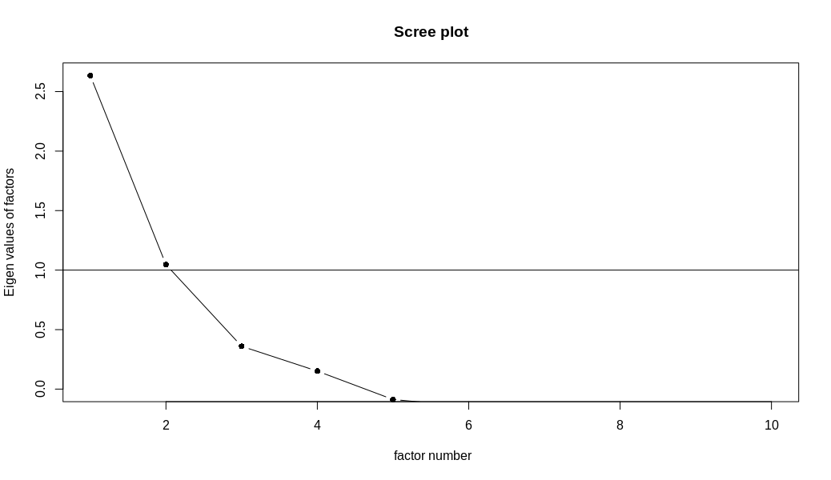
Factores | Autovalor | % varianza total | % varianza total acumulada
1 | 3.25 | 32.46 % | 32.46 %
2 | 1.90 | 19.05 % | 51.50 %
3 | 1.15 | 11.51 % | 63.01 %
4 | 0.86 | 8.61 % | 71.62 %
5 | 0.67 | 6.72 % | 78.35 %
6 | 0.60 | 6.00 % | 84.34 %
7 | 0.46 | 4.62 % | 88.97 %
8 | 0.42 | 4.23 % | 93.20 %
9 | 0.36 | 3.57 % | 96.77 %
10 | 0.32 | 3.23 % | 100.00 %
Total | 10

7-cargas-factoriales-rotadas
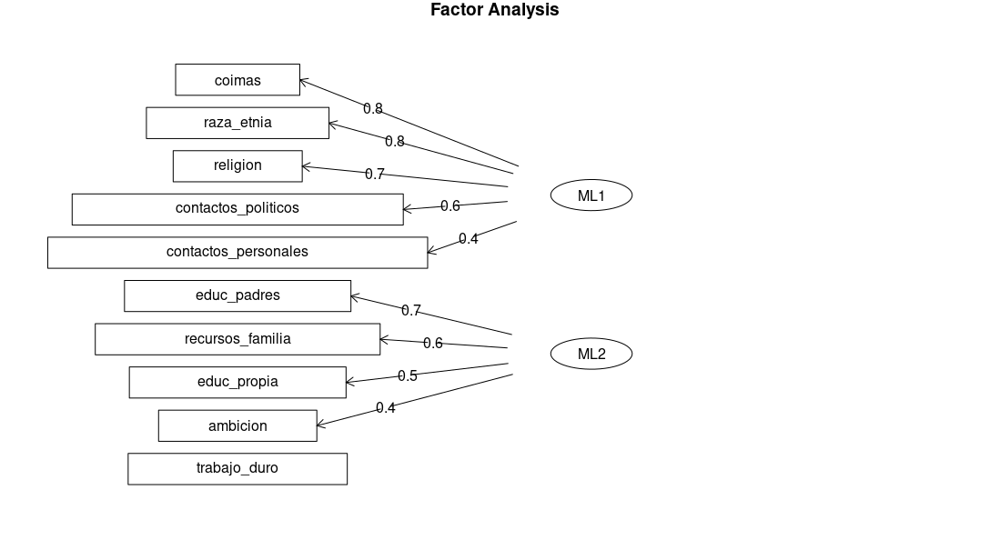
Cargas factoriales |  |  | Comunalidad | Error
 | F1 | F2
recursos_familia | 0.35 | 0.65 | 0.54 | 0.46
educ_padres | 0.30 | 0.73 | 0.63 | 0.37
educ_propia | 0.01 | 0.45 | 0.20 | 0.80
ambicion | -0.04 | 0.38 | 0.15 | 0.85
trabajo_duro | -0.09 | 0.14 | 0.03 | 0.97
contactos_personales | 0.44 | 0.27 | 0.27 | 0.73
contactos_politicos | 0.59 | 0.14 | 0.37 | 0.63
coimas | 0.79 | 0.01 | 0.63 | 0.37
raza_etnia | 0.77 | -0.10 | 0.60 | 0.40
religion | 0.74 | -0.03 | 0.54 | 0.46

 |  |  | Total
Suma de cuadrados cargas factoriales | 2.531 | 1.428 | 3.96
Porcentaje de varianza total explicada (trazo) | 25.3% | 14.3% | 39.59 %
Suma autovalores, total de varianza explicada (trazo) | 10

Cargas factoriales
Relación variable-factor
+- 0,4 = relevantes
+- 0,3 = valor mínimo

Comunalidad
Proporción de varianza de cada variable, explicada por el modelo
< 0,5 = insuficiente

Error
Complemento de comunalidad
1-comunalidad

